需调货清单-总装使用
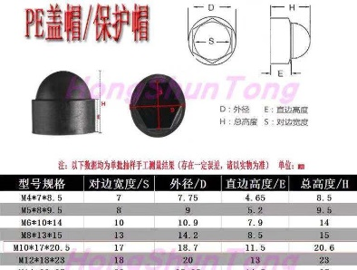
序号 | 零件号 | 中文名称 | 零件类别 | 需采购数量（个） | 推荐链接 | 收货地址/收货人/到货时间
1 | M10螺母套 | M10螺母套 | 塑料件 | 20 | 1.0 http:// $LUVScmdtI05₴回Tá0宔【膨胀螺栓头保护盖螺母保护帽M4M6M8M10M12M22六角螺丝帽 塑料盖帽】 | 北京光华荣昌汽车部件有限公司 朱应绪 13288841177 2020年12月7号前
2
20
21
22
23
24
25
26
27

